プログラムイメージ見本
都立科学技術高校 |  |  |  |  | 学校紹介 | 科学技術科ならではの授業が盛りだくさん。大学並みの施設で研究活動ができます！理系チアリーダー！
ＳＴ

最寄駅 | 住吉駅 | 住所 | 江東区大島１－２－３１ |  | 電話 | (356090227
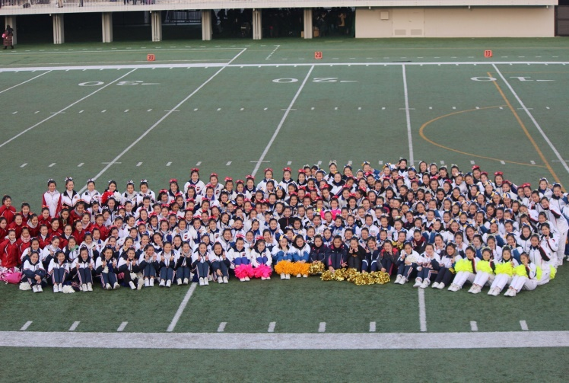 |  |  |  |  | 顧問 | 伊東章子 |  | 白石恵
 |  |  |  |  |  | 杉村暁美 |  | 山田太郎
 |  |  |  |  | 活動日 | 月水木土（日）
 |  |  |  |  | 年間活動計画 | ４月都総体 ５月江東まつり ６月関東大会８月JAPAN CUP ９月文化祭 12月ウィンターカップ １月高校選手権

チーム紹介 | 人数は少ないですが、仲良く練習しています。入部したときはほとんど初心者ですが、トレーニング、スタンツ、ダンス、タンブリング、とバランスよく練習し、完成度の高いチアリーディングを目指しています！
泉洋子 | 3 | 駒沢太郎 | 2 | 山田花子 | 1 | 0 | 0 |  | 0 | 0
0 | 0 | 0 | 0 | 0 | 0 | 0 | 0 |  | 0 | 0
0 | 0 | 0 | 0 | 0 | 0 | 0 | 0 |  | 0 | 0
0 | 0 | 0 | 0 | 0 | 0 | 0 | 0 |  | 0 | 0
0 | 0 | 0 | 0 | 0 | 0 | 0 | 0 |  | 0 | 0
0 | 0 | 0 | 0 | 0 | 0 | 0 | 0 |  | 0 | 0
0 | 0 | 0 | 0 | 0 | 0 | 0 | 0 |  | 0 | 0
0 | 0 | 0 | 0 | 0 | 0 | 0 | 0 |  | 0 | 0
0 | 0 | 0 | 0 | 0 | 0 | 0 | 0 |  | 0 | 0
0 | 0 | 0 | 0 | 0 | 0 | 0 | 0 |  | 0 | 0
0 | 0 | 0 | 0 | 0 | 0 | 0 | 0 |  | 0 | 0
0 | 0 | 0 | 0 | 0 | 0 | 0 | 0 |  | 0 | 0
0 | 0 | 0 | 0 | 0 | 0 | 0 | 0 |  | 0 | 0
0 | 0 | 0 | 0 | 0 | 0 | 0 | 0 |  | 0 | 0
0 | 0 | 0 | 0 | 0 | 0 | 0 | 0 |  | 0 | 0
0 | 0 | 0 | 0 | 0 | 0 | 0 | 0 |  | 0 | 0

2019年度版入力
➀赤枠内入力：学校名・住所(東京都は不要)・電話番号(市外局番から)・
最寄駅・学校紹介・チーム名・顧問氏名(スペースなし)・部員数・活動曜日・年間活動計画・チーム紹介文（100文字程度）
②写真は添付ファイルでお願い致します。
プログラム原稿入力フォーム
学校名
住所
電話番号
最寄駅
学校紹介
※年間活動計画 表記の統一
都総体・関東大会・JAPAN CUP・高校選手権・ウィンターカップ・
USA School&College Competition EAST・USA Regionals・USA Nationals
JCDA CHEER DANCE COMPETITION in Summer
ALL JAPAN CHEER DANCE CHANPIONSHIP
など、大会名の表記を統一させていただきます。
チーム名
顧問 | 1
 | 2
 | 3
 | 4
部員数 |  |  | 名
活動日
年間活動計画
チーム紹介文【100字程度】

部員名簿の氏名は、スペースを空けずに入力してください。 ※出場選手名でなく、全部員名です。
 |  | 氏名（スペース無） | 学年
部員名簿 | キャプテン
 | 2
 | 3
 | 4
 | 5
 | 6
 | 7
 | 8
 | 9
 | 10
 | 11
 | 12
 | 13
 | 14
 | 15
 | 16
 | 17
 | 18
 | 19
 | 20
 | 21
 | 22
 | 23
 | 24
 | 25
 | 26
 | 27
 | 28
 | 29
 | 30
 | 31
 | 32
 | 33
 | 34
 | 35
 | 36
 | 37
 | 38
 | 39
 | 40
 | 41
 | 42
 | 43
 | 44
 | 45
 | 46
 | 47
 | 48
 | 49
 | 50
 | 51
 | 52
 | 53
 | 54
 | 55
 | 56
 | 57
 | 58
 | 59
 | 60
 | 61
 | 62
 | 63
 | 64
 | 65
 | 66
 | 67
 | 68
 | 69
 | 70
 | 71
 | 72
 | 73
 | 74
 | 75
 | 76
 | 77
 | 78
 | 79
 | 80

